Backend (Hosting + API)
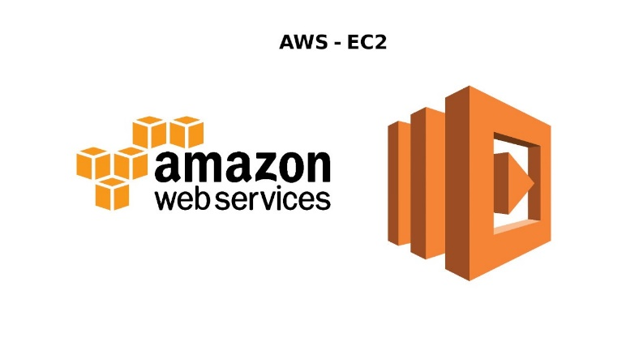
Ficha Técnica
Infraestructura como Servicio (IaaS)
 |  | Información General:
 |  | Nombre del Servicio: | Amazon Web Services (AWS) EC2
 |  | Proveedor: | Amazon
 |  | Descripción: | Servicio de computación en la nube que proporciona capacidad de procesamiento escalable.
 |  | Especificaciones del Servicio:
 |  | Computación: | Instancias de máquinas virtuales (VM) con diferentes configuraciones de CPU, memoria y almacenamiento.
Características Técnicas: |  | Almacenamiento: | Amazon Elastic Block Store (EBS), Amazon S3.
Escalabilidad: | Autoscaling, Elastic Load Balancing. | Redes: | Amazon VPC, IP elástica, balanceadores de carga.
Disponibilidad: | Alta disponibilidad con múltiples zonas de disponibilidad (AZ). | Seguridad: | Grupos de seguridad, IAM, cifrado.
Durabilidad: | Replicación de datos, backups automáticos. | Condiciones de Uso:
Gestión: | Consola de administración, CLI, API. | Modelos de Pago: | Pago por uso, instancias reservadas, instancias spot.
Seguridad y Cumplimiento: |  | Soporte Técnico: | Planes de soporte (básico, empresarial).
Certificaciones: | ISO 27001, SOC 1/2/3, PCI DSS. | SLA: | 99.99% de disponibilidad.
Características de Seguridad: | Firewall, VPN, cifrado de datos en tránsito y en reposo. | Información Adicional:
Estimación de Costos |  | Documentación: | Guías de inicio, tutoriales, documentación API.
Tasa de Cambio Aproximada: | 1 USD = 4,200 COP (puede variar). | Regiones Disponibles: | Norteamérica, Europa, Asia-Pacífico, Sudamérica.
Almacenamiento EBS: |  | Almacenamiento EBS:
SSD General Purpose (gp2): | $0.10 USD por GB al mes (~420 COP por GB al mes). | Transferencia de Datos hacia Internet | $0.09 USD por GB para los primeros 10 TB al mes (~378 COP por GB).
HDD (sc1): | $0.025 USD por GB al mes (~105 COP por GB al mes).

Backend (Hosting + API) (2)
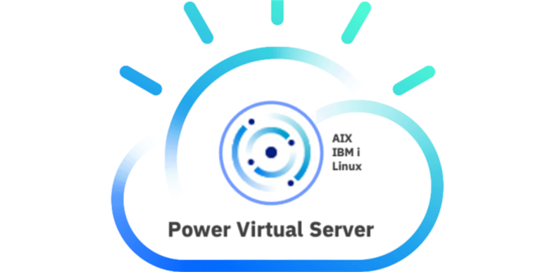
Ficha Técnica
Infraestructura como Servicio (IaaS)
 |  | Información General:
 |  | Nombre del Servicio: | IBM Cloud Virtual Servers
 |  | Proveedor: | IBM
 |  | Descripción: | Servicio de computación en la nube que proporciona instancias virtuales con diferentes configuraciones.
 |  | Especificaciones del Servicio:
 |  | Computación: | Instancias de VM con diferentes configuraciones de CPU, memoria y almacenamiento.
Características Técnicas: |  | Almacenamiento: | IBM Cloud Block Storage, IBM Cloud Object Storage.
Escalabilidad: | Autoscaling, Load Balancer. | Redes: | Virtual Private Cloud (VPC), IP públicas, balanceadores de carga.
Disponibilidad: | Alta disponibilidad con múltiples zonas de disponibilidad. | Seguridad: | Security Groups, IBM Cloud IAM, cifrado.
Durabilidad: | Replicación de datos, backups automáticos. | Condiciones de Uso:
Gestión: | IBM Cloud Console, CLI, API. | Modelos de Pago: | Pago por uso, instancias reservadas.
Seguridad y Cumplimiento: |  | Soporte Técnico: | Planes de soporte (básico, profesional, premium).
Certificaciones: | ISO 27001, SOC 1/2/3, PCI DSS, HIPAA. | SLA: | 99.95% de disponibilidad.
Características de Seguridad: | Firewall, VPN, cifrado de datos en tránsito y en reposo. | Información Adicional:
Estimación de Costos |  | Documentación: | Guías de inicio, tutoriales, documentación API.
Tasa de Cambio Aproximada: | 1 USD = 4,200 COP (puede variar). | Regiones Disponibles: | Norteamérica, Europa, Asia-Pacífico, Sudamérica.
Almacenamiento Managed Disks |  | Redes:
Premium SSD: | $0.15 USD por GB al mes (~630 COP por GB al mes). | Transferencia de Datos hacia Internet | $0.09 USD por GB (~378 COP por GB).

Backend Hosting + API)
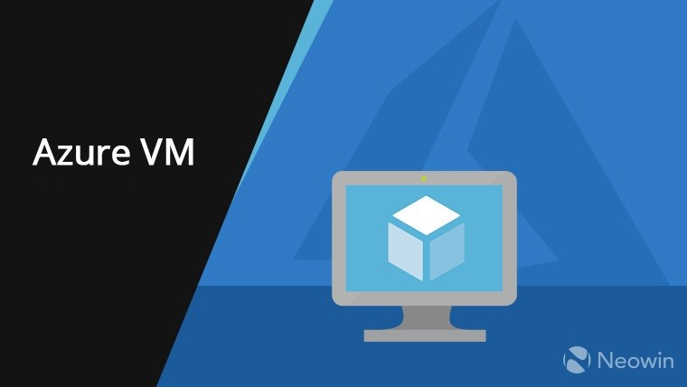
Ficha Técnica
Infraestructura como Servicio(IaaS)
Proveedor | Microsoft | Información General:
Aplicaciones Incluidas | Word, Excel, PowerPoint, Outlook, OneDrive, Teams | Nombre del Servicio: | Microsoft Azure Virtual Machines
Almacenamiento | OneDrive (1 TB por usuario) | Proveedor: | Microsoft
Colaboración | Teams, SharePoint | Descripción: | Servicio de computación en la nube que permite crear y gestionar máquinas virtuales escalables.
Seguridad | Autenticación multifactor, DLP, cifrado de datos | Especificaciones del Servicio:
Actualizaciones | Automáticas, incluidas en la suscripción | Computación: | Instancias de VM con diferentes configuraciones de CPU, memoria y almacenamiento.
Características Técnicas: |  | Almacenamiento: | Azure Blob Storage, Managed Disks.
Escalabilidad: | Autoscaling, Load Balancer. | Redes: | Azure Virtual Network, IP públicas, balanceadores de carga.
Disponibilidad: | Alta disponibilidad con múltiples regiones y zonas de disponibilidad. | Seguridad: | Network Security Groups, Azure Active Directory, cifrado.
Durabilidad: | Replicación de datos, backups automáticos. | Condiciones de Uso:
Gestión: | Portal de Azure, CLI, API, PowerShell. | Modelos de Pago: | Pago por uso, instancias reservadas, instancias spot.
Seguridad y Cumplimiento: |  | Soporte Técnico: | Planes de soporte (básico, profesional, premium).
Certificaciones: | ISO 27001, SOC 1/2/3, PCI DSS, HIPAA. | SLA: | 99.95% de disponibilidad.
Características de Seguridad: | Firewall, VPN, cifrado de datos en tránsito y en reposo. | Información Adicional:
Estimación de Costos |  | Documentación: | Guías de inicio, tutoriales, documentación API.
Tasa de Cambio Aproximada: | 1 USD = 4,200 COP (puede variar). | Regiones Disponibles: | Norteamérica, Europa, Asia-Pacífico, Sudamérica.
Almacenamiento Managed Disks |  | Redes:
Premium SSD: | $0.16 USD por GB al mes (~672 COP por GB al mes). | Transferencia de Datos hacia Internet | $0.087 por GB para los primeros 5 TB al mes (~365.4 COP por GB).
Standard HDD: | $0.045 USD por GB al mes (~189 COP por GB al mes).

Base de datos

Ficha Técnica
Base de datos
 |  | Información General:
 |  | Nombre del Servicio: | Servicio: RDS (PostgreSQL/MySQL
 |  | Proveedor: | Amazon RDS
 |  | Descripción: | Base de datos relacional administrada.
 |  | Especificaciones del Servicio:
 |  | Lenguajes Soportados: | Python, Java, Node.js, PHP, Go, Ruby.
Características Técnicas: |  | Base de datos: | Google Cloud Datastore, Cloud SQL, Firebase.
 | Backups automáticos | Integraciones: | Google Cloud Services, APIs de terceros.
 | Alta disponibilidad | Condiciones de Uso:
 | Escalabilidad vertical | Modelos de Pago: | contado , cheque , mensual .anual
Seguridad y Cumplimiento:
Certificaciones: | VPC aislado
Características de Seguridad: | Cifrado AES-256 VPC aislado | Información Adicional:
Estimación de Costos |  | Documentación:
Tasa de Cambio Aproximada: | $15–80 USD/mes | Regiones Disponibles: | global

Mapas y geolocalizacion
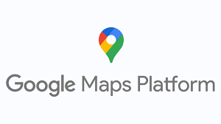
Ficha Técnica
Mapas y geolocalización
 |  | Información General:
 |  | Nombre del Servicio: | Google Maps Platform
 |  | Proveedor: | Google Maps Platform
 |  | Descripción: | Virtual Private Cloud (VPC), IP públicas, balanceadores de carga.
 |  | Especificaciones del Servicio:
 |  | Computación: | Instancias de VM con diferentes configuraciones de CPU, memoria y almacenamiento.
Características Técnicas: |  | Almacenamiento: | IBM Cloud Block Storage, IBM Cloud Object Storage.
 | ETA en tiempo real | Redes: | Virtual Private Cloud (VPC), IP públicas, balanceadores de carga.
 | Geocoding | Seguridad: | API Keys restringidas HTTPS
 | Routing avanzado | Condiciones de Uso:
 |  | Modelos de Pago: | credito
Seguridad y Cumplimiento: |  | Soporte Técnico:
Certificaciones: | API Keys restringidas | SLA:
Características de Seguridad: | Firewall, VPN, cifrado de datos en tránsito y en reposo. | Información Adicional:
Estimación de Costos |  | Documentación: | El programa Google Maps Platform Innovators ayuda a desarrolladores como tú con recursos y oportunidades para mejorar tu experiencia con Google Maps Platform. Obtén acceso anticipado a funciones y productos nuevos, acceso a una comunidad de desarrolladores y mucho más.
Tasa de Cambio Aproximada: | $200 USD crédito gratis | Regiones Disponibles: | Global
 |  | Redes:
 |  | Transferencia de Datos hacia Internet | wifi

Mapas y geolocalización

Ficha Técnica
Mapas y geolocalización
 |  | Información General:
 |  | Nombre del Servicio: | Mapbox Maps API
 |  | Proveedor: | Mapbox
 |  | Descripción: | Alternativa personalizable a Google Maps
 |  | Especificaciones del Servicio:
 |  |  | Plataforma de mapas personalizable

 | Mapas personalizables
Seguridad: | Tokens de acceso | Condiciones de Uso
 | Offline maps | Modelos de Suscripción:
Seguridad y Cumplimiento: |  | Soporte Técnico:
 | Tokens de acceso | SLA:
 |  | Información Adicional:
Estimación de Costos (en Pesos Colombianos - COP) |  | Documentación: | https://docs.mapbox.com
Tasa de Cambio Aproximada: | $50 USD/mes | Regiones Disponibles: | Global

Notificaciones
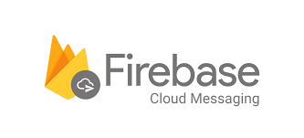
Ficha Técnica
NOTIFICACIONES
 |  | Información General:
 |  | Nombre del Servicio: | Firebase Cloud Messaging (FCM
 |  | Proveedor: | google
 |  | Descripción: | permite enviar mensajes y notificaciones
 |  | Especificaciones del Servicio:
 |  | Aplicaciones Incluidas: | Plataformas: Android, iOS, Web
Características Técnicas: |  | Almacenamiento: | usuario y rendimiento
 | Cifrado en tránsito (HTTPS) 🔑 Autenticación con claves de servidor🛡️ de acceso mediante tokens📜 Cumple estándares GDPR (Europa) Buenas prácticas de seguridad de Google Cloud | Colaboración: | Notificaciones (visibles) Mensajes de datos (personalizados)
Seguridad: |  | Condiciones de Uso
 | Automatización | Modelos de Suscripción: | Debes aceptar los términos de Google
Seguridad y Cumplimiento: |  | Soporte Técnico: | gestion de datos de usuario
Certificaciones: | email | SLA: | Privacidad Anti-spam
Características de Seguridad: | rendimiento de campañas | Información Adicional:
Estimación de Costos (en Pesos Colombianos - COP) |  |  | Integración fácil con: Apps móviles Backend propio
Tasa de Cambio Aproximada: | 1 millón de ejecuciones ≈ $0.40 USD ≈ $1,600 COP | Regiones Disponibles: | Servicios como Cloud Functions Compatible con analítica (Firebase Analytics) Permite automatización de campañas

Notificaciones (2)

Ficha Técnica
NOTIFICACIONES
 |  | Información General:
 |  | Nombre del Servicio: | OneSignal Push
 |  | Proveedor: | OneSignal
 |  | Descripción: | permite enviar mensajes y notificaciones
 |  | Especificaciones del Servicio:
 |  | Aplicaciones Incluidas: | sms , email mensajeria
Características Técnicas: |  | Almacenamiento: | usuario y rendimiento
 | Analytics | Colaboración: | equipos de marketing atraves de notificaciones
Seguridad: |  | Condiciones de Uso
 | Automatización | Modelos de Suscripción: | email , sms in-app
Seguridad y Cumplimiento: |  | Soporte Técnico: | gestion de datos de usuario
Certificaciones: | email | SLA: | soporte de 24/7
Características de Seguridad: | rendimiento de campañas | Información Adicional:
Estimación de Costos (en Pesos Colombianos - COP)
Tasa de Cambio Aproximada: | $9 USD | Regiones Disponibles: | global

Notificaciones (3)

Ficha Técnica
NOTIFICACIONES
 |  | Información General:
 |  | Nombre del Servicio: | SNS
 |  | Proveedor: | Amazon SNS
 |  | Descripción: | notificacion push totalmente administrativo
 |  | Especificaciones del Servicio:
 |  | Aplicaciones Incluidas: | pub , sub
Características Técnicas: |  | Almacenamiento: | tiempo real entre publicadores
Actualizaciones: | rendimiento ideal | Colaboración: | suscriptores
Seguridad: | wstablilidad masiva | Condiciones de Uso
Compatibilidad: | http/s sqs | Modelos de Suscripción: | notificacion
Seguridad y Cumplimiento: |  | Soporte Técnico: | aws
Certificaciones: | acseso granulares | SLA:
Características de Seguridad: | entorno seguro para mensajeria | Información Adicional:
Estimación de Costos (en Pesos Colombianos - COP)
Tasa de Cambio Aproximada: | Pago por uso | Regiones Disponibles: | global

auteticacion
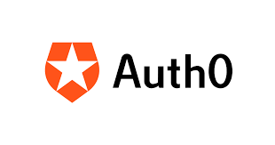
Ficha Técnica
AUTENTICACIÓN
 |  | Información General:
 |  | Nombre del Servicio: | Auth0 Identity
 |  | Proveedor: | Auth0
 |  | Descripción: | gestion de identidad y acceso
 |  | Especificaciones del Servicio:
 |  | Aplicaciones Incluidas: | web , movil , escritorio
Características Técnicas: |  | Almacenamiento: | base de tados en la nube
 | MFA
 | SSO | Condiciones de Uso
 |  | Modelos de Suscripción: | regulan el accseso de su plataforma
Seguridad y Cumplimiento:
 |  | SLA:
 | OAuth2 OpenID | Información Adicional:
Estimación de Costos (en Pesos Colombianos - COP) |  | Documentación:
Tasa de Cambio Aproximada: | $23 USD | Regiones Disponibles: | north america , australia japan

auteticacion(2)
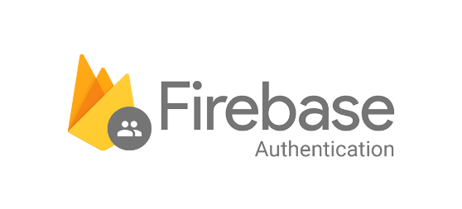
Ficha Técnica
AUTENTICACIÓN
 |  | Información General:
 |  | Nombre del Servicio: | Firebase Auth
 |  | Proveedor: | Firebase Authentication
 |  | Descripción: | servicio integral de gestion de identidad
 |  | Especificaciones del Servicio:
 |  | Aplicaciones Incluidas: | servicio integral Google que simplifica
Características Técnicas: |  | Almacenamiento: | multiploataforma
 | gestion automatica de sesiones | Colaboración: | Android IOS web
 | alta seguridad
 | escalabilidad de servicios |  | mormativas de seguridad
Seguridad y Cumplimiento: |  |  | encriptacion
Certificaciones: |  |  | autenticacion anonimo
Características de Seguridad: | reglas de seguridad | Información Adicional:
Estimación de Costos (en Pesos Colombianos - COP) |  | Documentación:
Tasa de Cambio Aproximada: | GRATIS | Regiones Disponibles: | global

auteticacion(3)
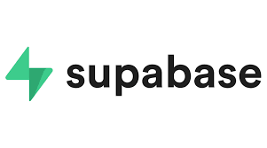
Ficha Técnica
AUTENTICACIÓN
 |  | Información General:
 |  | Nombre del Servicio: | supabase
 |  | Proveedor: | supabase
 |  | Descripción: | ofrece autenticacion , base de datos
 |  | Especificaciones del Servicio:
 |  | Aplicaciones Incluidas: | PostgreSQL
Características Técnicas: |  | Almacenamiento: | gestion de archivos y la nube
Actualizaciones: | JWT | Colaboración: | equipos permitiendo invitar a usario
Seguridad: | ntegrado con DB | Condiciones de Uso
Compatibilidad:
Seguridad y Cumplimiento: |  | Soporte Técnico: | PostgreSQL
Certificaciones: | SOC 2 TYPEII
 |  | Información Adicional:
Estimación de Costos (en Pesos Colombianos - COP)
Tasa de Cambio Aproximada: | 25%MES | Regiones Disponibles: | GLOBAL

Desarrollo Movil (4)

Ficha Técnica
DESARROLLO MOVIL
 |  | Información General:
 |  | Nombre del Servicio: | Flutter
 |  | Proveedor: | Flutter
 |  | Descripción: | Framework de Google multiplataforma
 |  | Especificaciones del Servicio:
 |  | Aplicaciones Incluidas: | google Earth google pay asd youtube creative
Características Técnicas:
Actualizaciones: | UI rápida
 |  | Condiciones de Uso
Compatibilidad: | Android + Ios | Modelos de Suscripción: | lincecia BSD de 3 clausulas
Seguridad y Cumplimiento:
Certificaciones: | aot rgpf pci
Características de Seguridad: | codigo nativo | Información Adicional:
Estimación de Costos (en Pesos Colombianos - COP) |  | Documentación:
Tasa de Cambio Aproximada: | GRATIS | Regiones Disponibles: | global

Desarrollo Movil (2)

Ficha Técnica
DESARROLLO MOVIL
 |  | Información General:
 |  | Nombre del Servicio: | React Native
 |  | Proveedor:
 |  | Descripción: | Framework de Google multiplataforma
 |  | Especificaciones del Servicio:
 |  | Aplicaciones Incluidas: | rendimiento nativo
Características Técnicas: |  | Almacenamiento: | acceso dispositivo
Actualizaciones: | UI rápida | Colaboración: | camara gps
 |  | Condiciones de Uso
Compatibilidad: | Android + Ios | Modelos de Suscripción: | implicam el uso de jvaScript IOS y Android
Seguridad y Cumplimiento:
Certificaciones: | requiere integral
Características de Seguridad: | para proteger datos | Información Adicional:
Estimación de Costos (en Pesos Colombianos - COP)
Tasa de Cambio Aproximada: | GRATIS | Regiones Disponibles: | global

Desarrollo Movil (3)
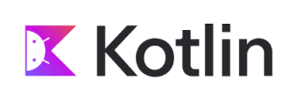
Ficha Técnica
DESARROLLO MOVIL
 |  | Información General:
 |  | Nombre del Servicio: | Kotlin Android
 |  | Proveedor: | Kotlin Android
 |  | Descripción: | Desarrollo nativo Android.
 |  | Especificaciones del Servicio:
 |  | Aplicaciones Incluidas: | ansroid IOS web
Características Técnicas: |  | Almacenamiento: | java
Actualizaciones: | UI rápida | Colaboración: | backend
 |  | Condiciones de Uso
Compatibilidad: | Android + Ios | Modelos de Suscripción: | Apache 2.0 JVM
Seguridad y Cumplimiento: |  | Soporte Técnico: | JetBrains
Certificaciones: | atraves de su sistema
Características de Seguridad: |  | Información Adicional:
Estimación de Costos (en Pesos Colombianos - COP) |  | Documentación:
Tasa de Cambio Aproximada: | GRATIS | Regiones Disponibles: | google

